关系图
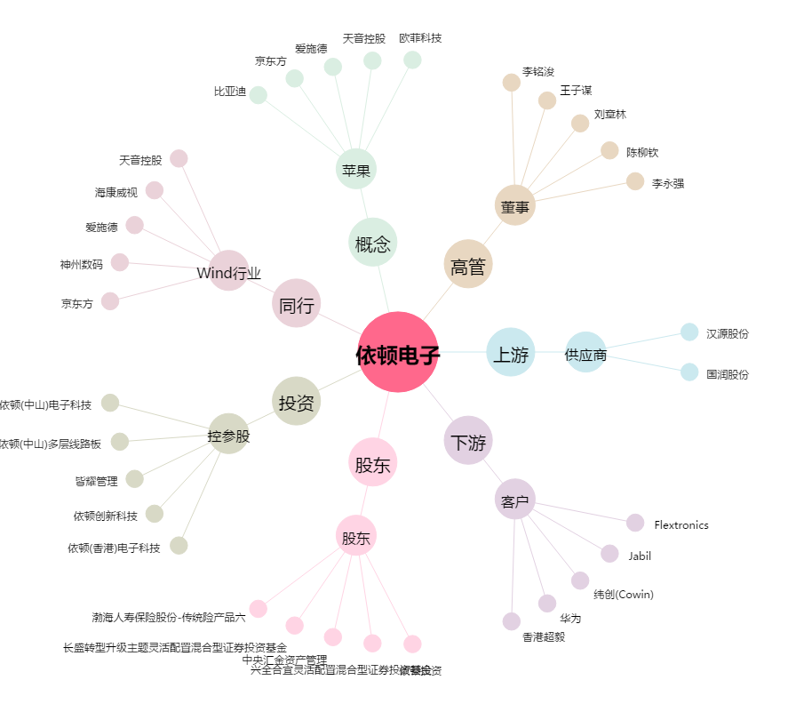
依顿电子[603328.SH] - 关系概览图

